テーブル作成
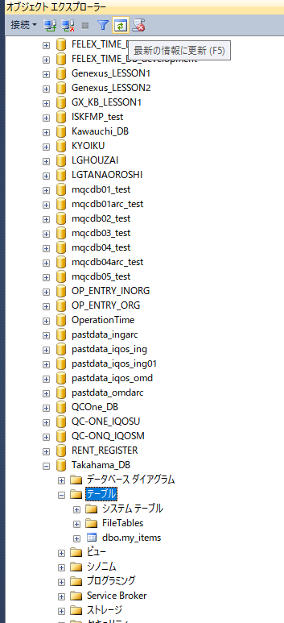
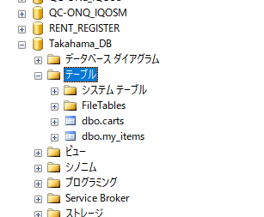
①テーブルの上で右クリック。「新しいテーブル」選択
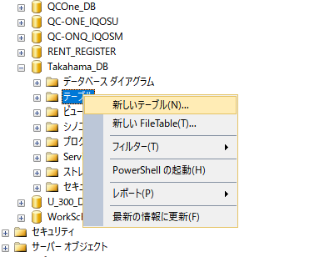

②列名とデータ型などを入力。
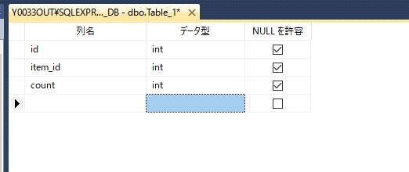

③保存のボタン、または「Ctrl + S」を押す
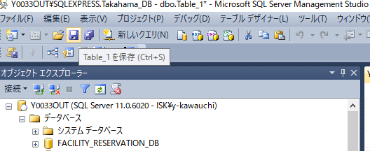

④名前を入力する。
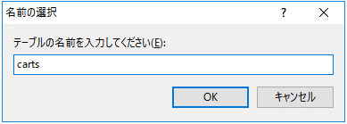

⑤確認。テーブルを選択した状態で「最新の情報に更新」または「F5」を押す。

レコードを追加・編集する
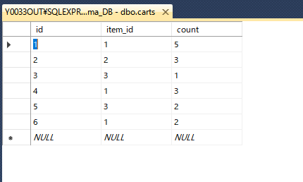
①テーブルの上で右クリック。「上位～行の編集」選択
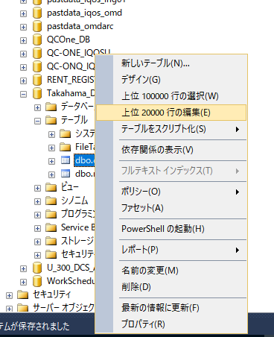

②データを入力。レコード毎に自動で保存更新される。

テーブルを表示
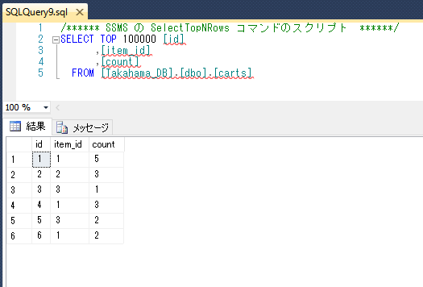
①テーブルの上で右クリック。「上位～行の選択」選択
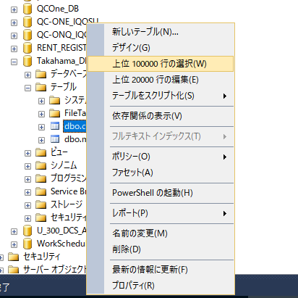

②テーブルが表示される。

テーブルの名前変更
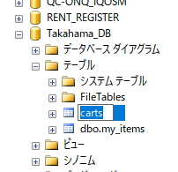
①テーブルの上で右クリック。「名前の変更」を選択
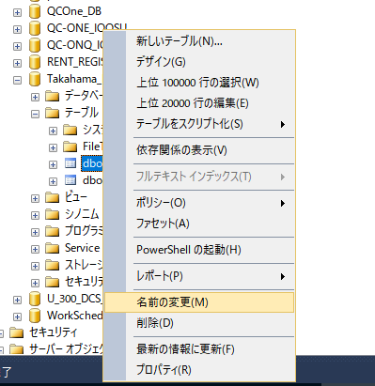

②名前を変更する。

テーブルの削除
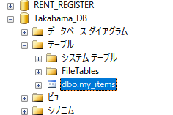
①テーブルの上で右クリック。「削除」を選択
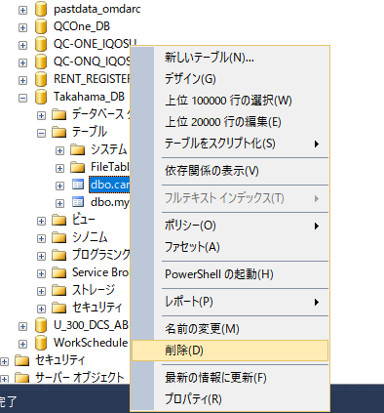

②OKボタンを押す。
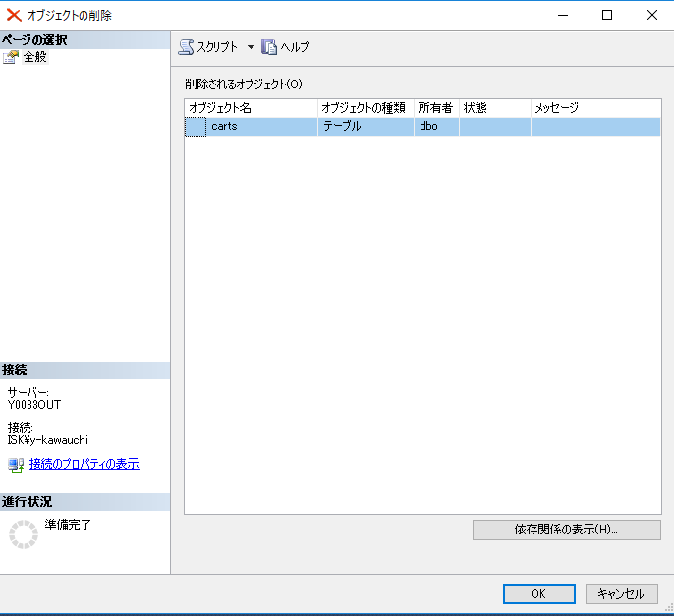

③テーブルが削除される。

